Лист1
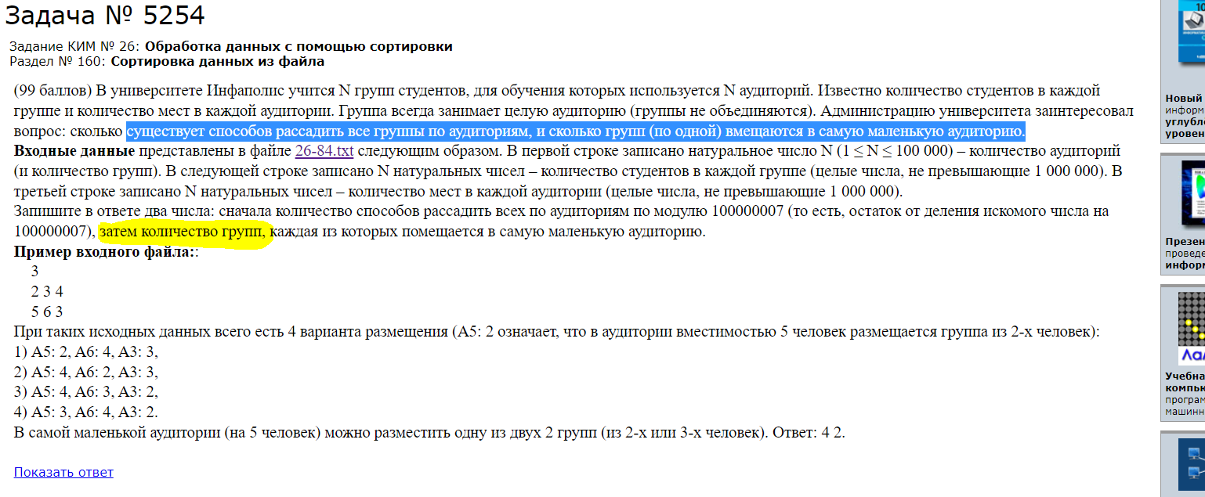
 |  |  |  |  |  |  |  |  |  |  |  |  |  | 1 | 2 | 3 | 4 | 5 | 6 | 7 | 8 | 9 | 10
 |  |  |  |  |  |  |  |  |  |  | студенты | мест в ауд | студенты | 21 | 22 | 25 | 28 | 30 | 32 | 35 | 36 | 37 | 40 | 21 | 22
 |  |  |  |  |  |  |  |  |  |  | 21 | 22 | мест в ауд | 22 | 22 | 32 | 36 | 39 | 40 | 42 | 48 | 49 | 50
 |  |  |  |  |  |  |  |  |  |  | 22 | 30 | ко-во груп | 2 |  |  |  |  |  |  |  |  |  |  | 25
 |  |  |  |  |  |  |  |  |  |  | 25 | 32 |  |  |  |  |  |  |  |  |  |  |  |  | 28
 |  |  |  |  |  |  |  |  |  |  | 28 | 36 |  | 1 | 2 | 3 | 4 | 5 | 6 | 7 | 8 | 9 | 10 |  | 30
 |  |  |  |  |  |  |  |  |  |  | 30 | 39 | студенты | 21 | 22 | 25 | 28 | 30 | 32 | 35 | 36 | 37 | 40
 |  |  |  |  |  |  |  |  |  |  | 32 | 40 | мест в ауд | 22 | 22 | 32 | 36 | 39 | 40 | 42 | 48 | 49 | 50 | 22 | 21
 |  |  |  |  |  |  |  |  |  |  | 35 | 42 | ко-во груп | 2 | 2 |  |  |  |  |  |  |  |  |  | 25
 |  |  |  |  |  |  |  |  |  |  | 36 | 48 |  |  |  |  |  |  |  |  |  |  |  |  | 28
 |  |  |  |  |  |  |  |  |  |  | 37 | 49 |  | 1 | 2 | 3 | 4 | 5 | 6 | 7 | 8 | 9 | 10 |  | 30
 |  |  |  |  |  |  |  |  |  |  | 40 | 50 | студенты | 21 | 22 | 25 | 28 | 30 | 32 | 35 | 36 | 37 | 40
 |  |  |  |  |  |  |  |  |  |  |  |  | мест в ауд | 22 | 30 | 32 | 36 | 39 | 40 | 42 | 48 | 49 | 50
 |  |  |  |  |  |  |  |  |  |  |  |  | ко-во груп | 2 | 5 | 6

 |  |  |  |  |  |  |  |  |  |  |  |  |  | 1 | 2 | 3 | 4 | 5 | 6 | 7 | 8 | 9 | 10
 |  |  |  |  |  |  |  |  |  |  |  |  | студенты | 21 | 22 | 25 | 28 | 30 | 32 | 35 | 36 | 37 | 40
 |  |  |  |  |  |  |  |  |  |  |  |  | мест в ауд | 22 | 30 | 32 | 36 | 39 | 40 | 42 | 48 | 49 | 50
 |  |  |  |  |  |  |  |  |  |  |  |  | ко-во груп | 2 | 4 | 4
 | 1 | 2 | 3 | 4 | 5 | 6 | 7 | 8 | 9 | 10 |  |  |  | 0 | 1 | 2 | 3 | 4 | 5 | 6 | 7 | 8 | 9
студенты | 30 | 25 | 36 | 32 | 28 | 40 | 22 | 35 | 37 | 21 |  |  |  | 1 | 2 | 3 | 4 | 5 | 6 | 7 | 8 | 9 | 10
мест в ауд | 30 | 22 | 42 | 40 | 36 | 39 | 32 | 50 | 49 | 48 |  |  | студенты | 21 | 22 | 25 | 28 | 30 | 32 | 35 | 36 | 37 | 40
 |  |  |  |  |  |  |  |  |  |  |  |  | мест в ауд | 22 | 30 | 32 | 36 | 39 | 40 | 42 | 48 | 49 | 50
студенты | 21 | 22 | 25 | 28 | 30 | 32 | 35 | 36 | 37 | 40 |  |  | ко-во груп | 2 | 4 | 4 |  |  |  |  |  | 10
мест в ауд | 22 | 30 | 32 | 36 | 39 | 40 | 42 | 48 | 49 | 50

